RESULTADOS 2
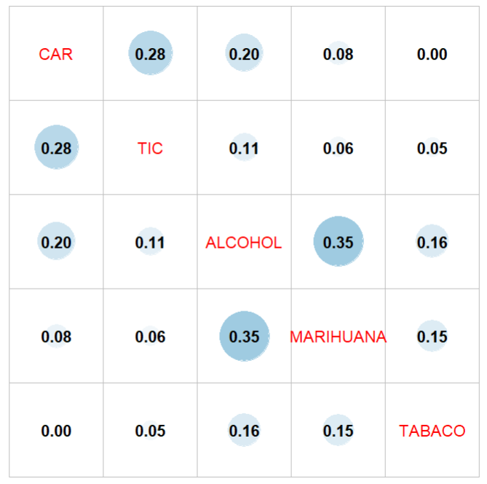
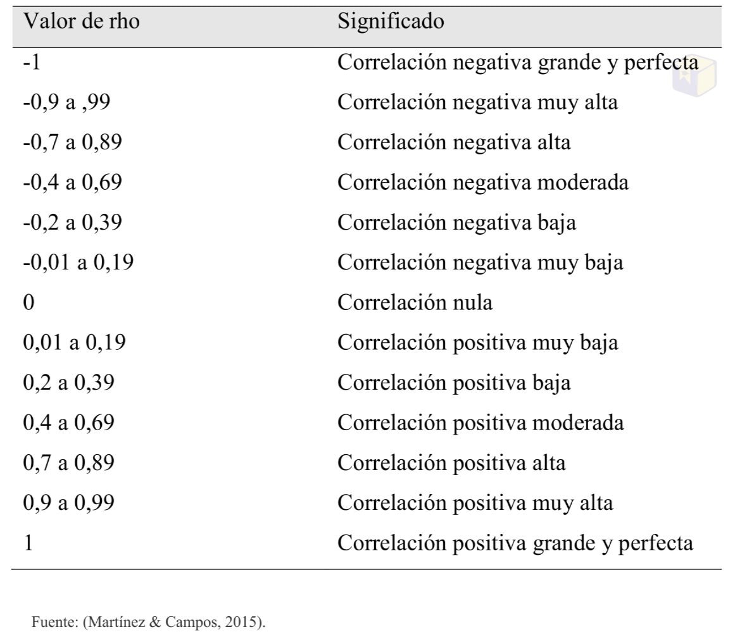
 | C.A.R. | TIC | ALCOHOL | MARIHUANA | TABACO
C.A.R. | - | - | - | - | -
TIC | 0.28 | - | - | - | -
ALCOHOL | 0.20 | 0.11 | - | - | -
MARIHUANA | 0.08 | 0.06 | 0.35 | - | -
TABACO | 0.00 | 0.05 | 0.16 | 0.15 | -

NOTA: Se usaron los puntajes de cada dimensión NOTA2: Ninguna variable cumple con normalidad según la prueba de shapiro wilks NOTA 3: Se hizo la matriz de correlaciones con la correlación de SPEARMAN ante la ausencia de normalidad.

RESULTADOS SPEARMAN ORDINAL

 | C.A.R. | TIC | ALCOHOL | MARIHUANA | TABACO
C.A.R. | - | - | - | - | -
TIC | 0.21 (p<0.001) | - | - | - | -
ALCOHOL | 0.19 (p<0.001) | 0.04 (0.27) | - | - | -
MARIHUANA | 0.01 (0.74) | 0.02 (0.54) | 0.18 (p<0.001) | - | -
TABACO | -0.04 (0.32) | -0.06 (0.09) | 0.04 (0.29) | 0.12 (p<0.001) | -

Resultados Kendall

 | C.A.R. | TIC | ALCOHOL | MARIHUANA | TABACO
C.A.R. | - | - | - | - | -
TIC | 0.19 (p<0.001) | - | - | - | -
ALCOHOL | 0.18 (p<0.001) | 0.04 (0.27) | - | - | -
MARIHUANA | 0.01 (0.74) | 0.02 (0.54) | 0.17 (p<0.001) | - | -
TABACO | -0.04 (0.31) | -0.06 (0.09) | 0.04 (0.29) | 0.12 (p<0.001) | -

